05_Sources Log
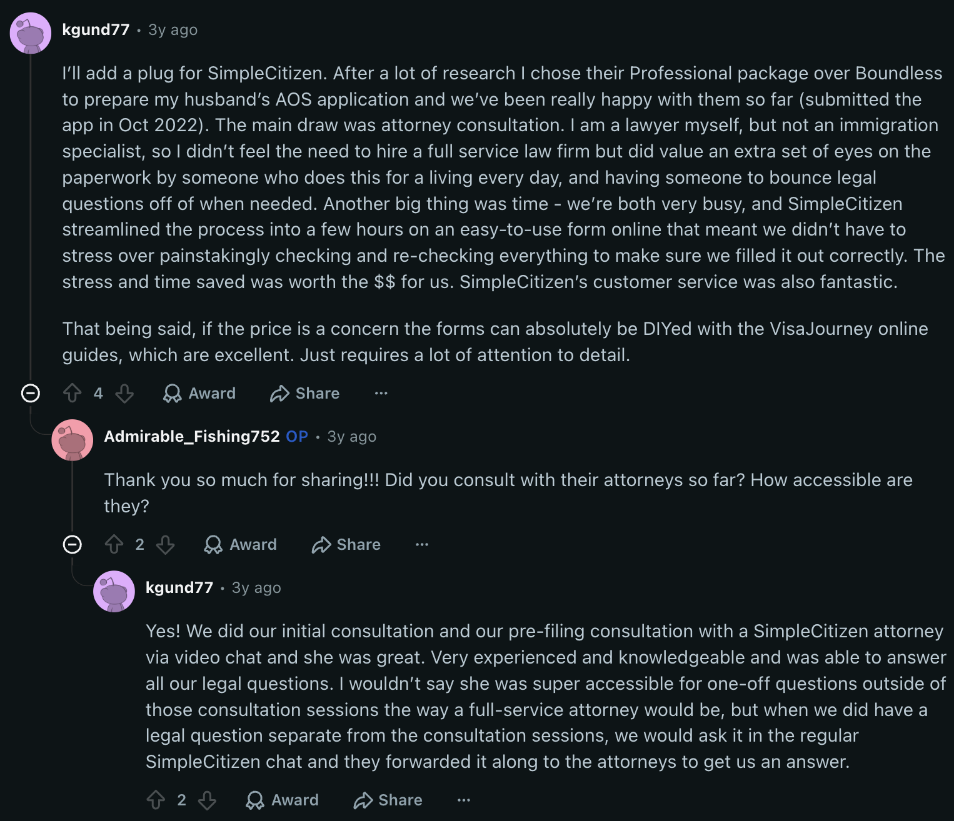
05_Sources Log
 | SOURCES LOG — coleta de dados (SimpleCitizen, mai/2026)

# | URL | Tipo | Data acesso | Status | Método | Usado em
1 | simplecitizen.com (home) | Home / posicionamento | 2026-05-21 | 200 OK | Firecrawl scrape | Abas 00, 01, 02
2 | simplecitizen.com/pricing | Preços e tiers | 2026-05-21 | 200 OK | Firecrawl scrape | Abas 00, 03
3 | simplecitizen.com/about | Página institucional / história | 2026-05-21 | 200 OK | Firecrawl scrape | Abas 00, 01
4 | simplecitizen.com/terms-and-conditions/ | Termos de Uso (URL correta) | 2026-05-21 | 200 OK | Firecrawl scrape | Abas 00, 04
5 | simplecitizen.com/terms-of-service | Termos (URL errada) | 2026-05-21 | 404 | Firecrawl scrape | Aba 04 (registrado como 404)
6 | simplecitizen.com/privacy-policy | Privacy Policy | 2026-05-21 | 200 OK | Firecrawl scrape | Abas 01, 04
7 | learn.simplecitizen.com | Learning Center / blog | 2026-05-21 | 200 OK | Firecrawl scrape | Abas 00, 04
8 | simplecitizen.com/attorneys | Página de advogados parceiros | 2026-05-21 | 200 OK (conteúdo mínimo) | Firecrawl scrape | Aba 04
9 | simplecitizen.com/faq | FAQ | 2026-05-21 | 200 OK | Firecrawl scrape | Aba 04
10 | simplecitizen.com/blog | Blog / artigos | 2026-05-21 | 200 OK | Firecrawl scrape | Aba 04
11 | trustpilot.com/review/simplecitizen.com | Reviews Trustpilot | 2026-05-21 | BLOQUEADO (bot-check) | Firecrawl scrape | Aba 02 (dados via search snippet)
12 | www.techbuzznews.com/simple-citizen-acquired-by-world-s-largest-immigration-law-firm/ | Notícia da aquisição pela Fragomen | 2026-05-21 | 200 OK | Firecrawl scrape | Abas 00, 01
13 | www.crunchbase.com/organization/simplecitizen | Perfil Crunchbase | 2026-05-21 | PARCIAL (JS-heavy) | Firecrawl scrape | Aba 01 (dados via search)
14 | prnewswire.com/news-releases/301136711.html | Press release aquisição Fragomen | 2026-05-21 | 200 OK | Firecrawl search result | Aba 01
15 | ycombinator.com/blog/simplecitizen/ | YC blog sobre a SimpleCitizen | 2026-05-21 | 200 OK | Firecrawl search result | Aba 01
16 | fenwick.com/insights/fenwick-represents-fragomen-in-acquisition-of-simplecitizen | Confirmação legal da aquisição | 2026-05-21 | 200 OK | Firecrawl search result | Aba 01
17 | abajournal.com/legalrebels/article/simplecitizen | ABA Journal — Aydé Soto na capa | 2026-05-21 | 200 OK | Firecrawl search result | Aba 01
18 | reddit.com/r/USCIS/comments/10zn9l6/ | Reddit: SimpleCitizen vs Boundless (score=9) | 2026-05-21 (atualizado) | 200 OK | old.reddit.com JSON API (6 comentários extraídos) | Aba 02 (dados via search snippet)
19 | reddit.com/r/USCIS/comments/1di61x7/ | Reddit: Boundless vs SimpleCitizen vs Lawyer (score=5) | 2026-05-21 (atualizado) | 200 OK | old.reddit.com JSON API (6 comentários extraídos) | Aba 02 (dados via search snippet)
20 | reddit.com/r/greencard/comments/1k6eia1/ | Reddit: SimpleCitizen reviews (attorneys) (score=5) | 2026-05-21 (atualizado) | 200 OK | old.reddit.com JSON API (4 comentários extraídos) | Aba 02 (dados via search snippet)
21 | reddit.com/r/USCIS/comments/1fvmedj/ | Reddit: Filing through SimpleCitizen (score=10) | 2026-05-21 (atualizado) | 200 OK | old.reddit.com JSON API (6 comentários extraídos) | Aba 02 (dados via search snippet)
22 | visajourney.com/forums/topic/744575 | VisaJourney: SimpleCitizen vs lawyer vs DIY | 2026-05-21 | 200 OK | Firecrawl search result | Aba 02
23 | stilt.com/immigrants/simple-citizen-review/ | Review da Stilt | 2026-05-21 | 200 OK | Firecrawl search result | Aba 02
24 | youtube.com/watch?v=KoqwBCAW4uE | Vídeo oficial SimpleCitizen (como funciona) | 2026-05-21 | 200 OK | Firecrawl search result | Abas 01, 04
25 | youtube.com/watch?v=afHr4HeXXEY | Vídeo: Moe's Experience with SimpleCitizen | 2026-05-21 | 200 OK | Firecrawl search result | Aba 02
26 | youtube.com/watch?v=M6kTqvhRmWs | Podcast: Sam Stoddard CEO — how a marriage visa led to a startup | 2026-05-21 | 200 OK | Firecrawl search result | Aba 01
27 | instagram.com/reel/C9fSXw0RMVg/ | Instagram reel com review de cliente (Mariela) | 2026-05-21 | 200 OK | Firecrawl search result | Aba 02
28 | medium.com/laborless-io-blog/immigration-tech-in-2020-acquisitions-partnerships-vc-funding-and-more-7c6f7167d56f | Análise da aquisição (blog Laborless) | 2026-05-21 | 200 OK | Firecrawl search result | Aba 01
29 | businessinsider.com/fragomen-2020-revenue-competition-with-big-4-2020-10 | Business Insider: aquisição Fragomen | 2026-05-21 | 200 OK | Firecrawl search result | Aba 01
30 | Busca: 'SimpleCitizen immigration reviews trustpilot BBB rating' | WebSearch de reviews externos | 2026-05-21 | OK | Firecrawl search | Aba 02
31 | Busca: 'SimpleCitizen funding investors CEO founders Crunchbase' | WebSearch financeiro | 2026-05-21 | OK | Firecrawl search | Aba 01
32 | Busca: 'SimpleCitizen reddit immigration review experience' | WebSearch Reddit | 2026-05-21 | OK | Firecrawl search | Aba 02
33 | Busca: 'SimpleCitizen BBB complaints rating' | WebSearch BBB | 2026-05-21 | OK (sem perfil SC específico) | Firecrawl search | Aba 04
34 | Busca: 'SimpleCitizen Fragomen acquisition 2020 immigration tech' | WebSearch aquisição | 2026-05-21 | OK | Firecrawl search | Aba 01
35 | Busca: 'SimpleCitizen app iOS Android mobile app store rating' | WebSearch mobile | 2026-05-21 | OK | Firecrawl search | Aba 04
36 | Busca: 'SimpleCitizen negative reviews complaints denied' | WebSearch reviews negativos | 2026-05-21 | OK | Firecrawl search | Aba 02

Notas: 11 scrapes diretos (9 OK, 1 PARCIAL, 1 bloqueado) + 4 Reddit (não suportado pelo Firecrawl) + 7 Firecrawl search + 6 WebSearch = ~28 chamadas totais. Trustpilot bloqueado por bot-check; dados de rating obtidos via search snippet. Reddit não suportado pelo Firecrawl; dados extraídos dos snippets de busca. Todos os campos marcados como N/D não foram encontrados em nenhuma fonte pública coletada.

